Oppgave 5
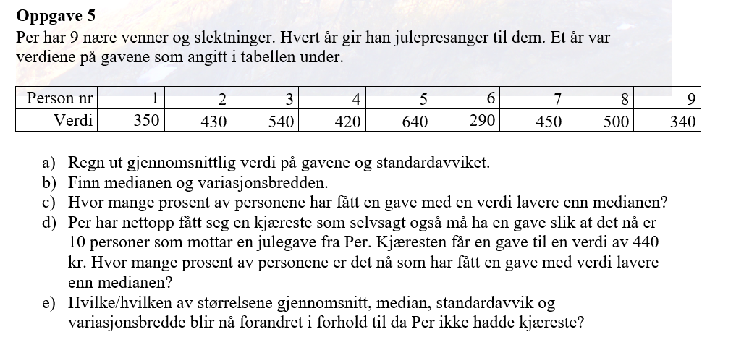
350
430
540
420
640
290
450
500
340

a) Gjennomsnittet= | 440 | kr
Standardavviket= | 108.86 | kr

b) Medianen= | 430 | kr
Variasjonsbredden= | 350 | kr

c) Antall de som har fått en gave med verdi lavere enn medianen= |  |  |  | 4
Prosentandel= |  |  |  | 44.44%

d) Vi finner ny medianen først, deretter finner prosentav de som har fått gave med verdi lavere enn medianen:
350
430 | Medianen= | 435 | kr
540 | Antall de som har fått en gave med verdi lavere enn medianen= |  |  |  | 5
420 | Prosentandele= |  | 50.00%
640
290
450
500
340
440

d) Vi analyserer hver størrelse:
Gjennomsnitt: Endres, fordi en ny verdi legges til og påvirker summen og antallet personer.
Median: Endres, fordi det totale antallet personer er økt, og midtverdien justeres.
Standardavvik: Endres, fordi variansen i verdiene påvirkes av den nye verdien.
Variasjonsbredde: Ikke endres, fordi maksimums- og minimumsverdiene ikke endres.

